南网遥信端子
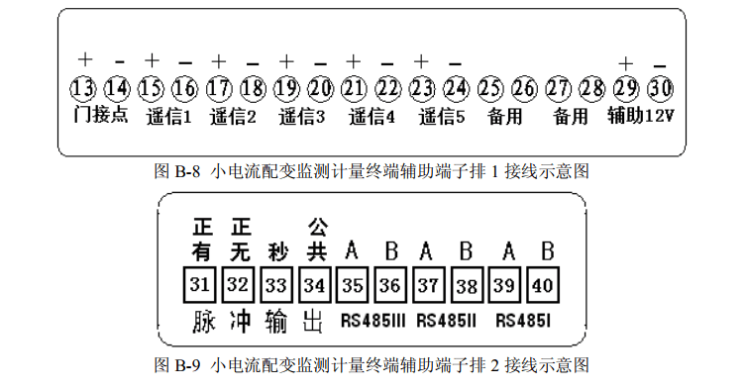
 | 台体 | 检测
1 | 00000001 | 00000010 | 2 | *2
2 | 00000010 | 00000100 | 4

32 | 00100000 | 00000001 | 1
33 | 00100001 | 00000011 | 3
34 | 00100010 | 00000101 | 5

 | 将第6位，移动到第1位，然后重新计算

 | 遥信5无效

